Лист1
Название | Цена | Картинка
Смартфон Xiaomi Redmi Note 7 4/128GB | 12480 | 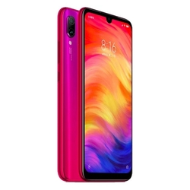
Смартфон Meizu Note 8 4/64GB | 9317 | 
Смартфон Samsung Galaxy Note 9 128GB | 40490 | 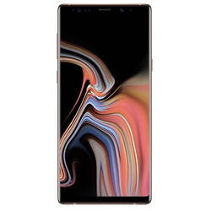
Смартфон Xiaomi Redmi Note 6 Pro 4/64GB | 11190 | 
Смартфон Xiaomi Redmi Note 5 3/32GB | 8380 | 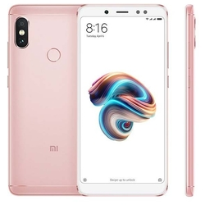
Смартфон Xiaomi Redmi Note 8 Pro 6/64GB | 17990 | 
Смартфон Samsung Galaxy Note 9 512GB | 46990
Смартфон Samsung Galaxy Note 10 8/256GB | 50990 | 